상품제안서
원목 편지개봉칼 세트 BW-002 | 상품코드: F07137

 |  |  |  |  |  |  | 02-412-0044 | www.easy1.co.kr
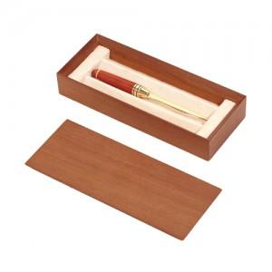 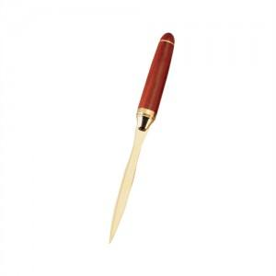 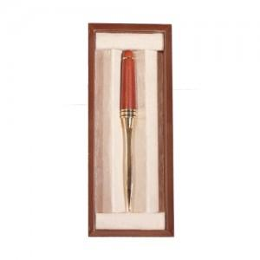

【상세/제작정보】

【인쇄/포장옵션】 | 레이저 / 포장지포장

【공급단가】 | 수량 | 100~ | 300~ | 500~ | 1,000~ | 3,000~
*VAT별도 | 단가 | 16,200원 | 15,600원 | 15,000원 | 14,400원 | 14,040원

【상품 URL】 | http://www.easy1.co.kr/src/goods_detail.php?gdno=7137

